Modelo
AVANCE PROYECTO FINAL
Sustituir el CANVAS de ejemplo del presente Excel por el CANVAS de vuestra empresa.
Antes de hacerlo, deberéis llenar el Value Proposition Canvas de la Página siguiente.
(Explicación en el video) Guardar el presente archivo con el nombre: CANVAS_Grupo[Letra].xlsx
El vocero del grupo deberá subirlo al Aula Global en el apartado correspondiente.

Value Proposition Canvas
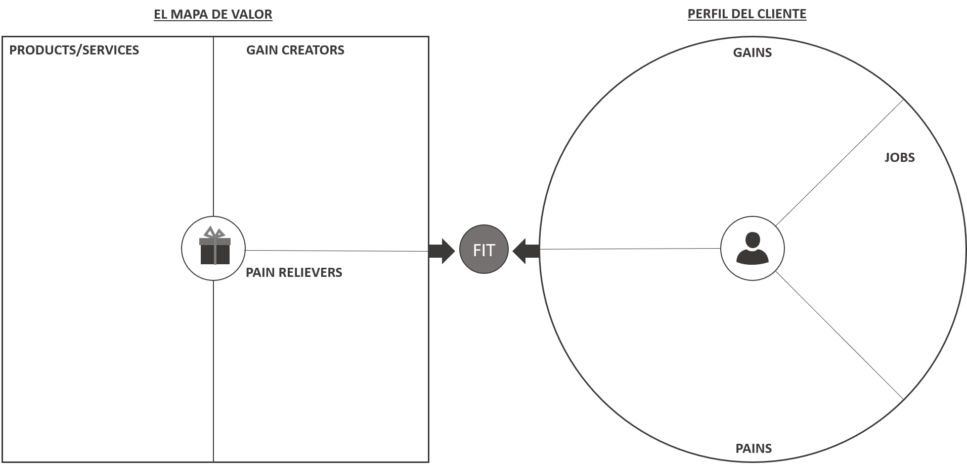

1. Segmento Clientes
SEGMENTO DE CLIENTES
En este espacio debes definir el segmento de clientes.
No basta con mencionarlo: "Empresarios e industriales catalanes".
Se debe hacer el perfil del cliente QUE SE DESEA TENER.
Ejemplo:
* Empresarios e industriales catalanes
* Ubicados en las cuatro capitales de la comunidad autónoma
* Con edades comprendidas entre los 30 y 35 años
* Usuarios de apps para móviles
* Que utilicen el smartphone para realizar videoconferencias y hacer envío de correos electrónicos.
Considera el segmento en el cual vas a dirigir en primer lugar, los esfuerzos de marketing y ventas.
PREGUNTAS CLAVE
¿Para quién creamos valor? ¿Cuáles son nuestros clientes más importantes?
DEFINE TU SEGMENTO DE CLIENTES

* Público masivo * Con ingresos * Fanáticos del cine / TV * Usuarios de canales por cable

2. Propuesta Valor
PROPUESTA DE VALOR
¿Qué problema(s) ayudas a solucionar a tus clientes? La propuesta de valor se traduce en lo que se ofrece. No se trata de listar los servicios y productos.
Piensa en las motivaciones de compra de tu segmento de clientes, y busca determinar tu propuesta de valor en el tipo de relación que quieres tener con él.
PALABRAS CLAVE
¿Qué valor proporcionamos a nuestros clientes?
¿Qué problema de nuestros clientes ayudamos a solucionar? ¿Qué necesidades de los clientes satisfacemos?
Escribe aquí tu propuesta de valor:
Las mejores series, películas y documentales - tarifa plana bajo suscripción - con los precios más asequibles - accesibles (donde los quieras ver) - contenidos originales de calidad y personalizado.

Diseñando la propuesta de valor

3. Canales
CANALES DE COMUNICACIÓN CON EL CLIENTE
Identifica cuál va a ser el medio por el que vas a hacer llegar tu propuesta de valor a tu segmento de clientes objetivo y cómo establecerás diferentes tipos de contacto con ellos.
PREGUNTAS CLAVE
¿Qué canales prefieren nuestros segmentos de mercado? ¿Cómo establecemos actualmente el contacto con los clientes? ¿Cómo se conjugan nuestros canales? ¿Qué canales tienen mejores resultados? ¿Qué canales son más rentables? ¿Cómo se integran los canales en las actividades diarias de los clientes?
Escribe aquí tus canales:
* Página web de netflix: netflix.com * Aplicación móvil * Redes sociales (Facebook, Twitter e Instagram)
1

4. Relaciones Clientes
RELACIONES CON EL CLIENTE
Reflexiona sobre cuál va a ser tu relación con los clientes. Tu estrategia en Redes Sociales y en Marketing online entra en este punto
PREGUNTAS CLAVE
¿Qué tipo de relación queremos establecer y mantener con nuestro cliente? ¿Cómo de integrada está con el modelo de negocio?
Escribe aquí el tipo de relaciones con los clientes:
* Autoservicio (automatizado 24x7) * Redes sociales (campañas donde el tono sea el humor)

5. Ingresos
INGRESOS
¿Cómo vas a ganar dinero?
Ejemplo: - 20% venta de servicios de la red comercial - 80% transacciones hechas a través de nuestro portal electrónico.
PREGUNTAS CLAVE
¿Por qué valor están dispuestos a pagar nuestros clientes? ¿Por qué pagan actualmente? ¿Cómo les gustaría pagar? ¿Cuánto reportan las diferentes fuentes de ingresos al total de ingresos?
Escribe aquí la forma de percibir tus ingresos:
Fuente de ingreso | %
Suscripciones a la plataforma | 100%

6. Recursos Claves
RECURSOS CLAVE
¿Qué necesitas para llevar a cabo la actividad de tu empresa? Los recursos pueden ser: - Físicos: Servidores
- Financieros: - Humanos: perfiles profesionales - Intelectuales: marcas, patentes, know-how
PREGUNTA CLAVE
¿Qué recursos clave requiere nuestra propuesta de valor? ¿Qué recursos clave requiere los canales de distribución? ¿Qué recursos clave requiere las fuentes de ingreso? ¿Qué recursos clave requiere la relación con el cliente?
Escriba aquí los recursos clave de la empresa
* Contenido virtual * Servidores * Plataforma BigData * Página web * Productores independientes

7. Actividades Claves
ACTIVIDADES CLAVE
Estas actividades son las relacionadas con el diseño, la producción y la distribución del producto o servicio. Es importante tener claro este bloque porque es a lo que se dedicará tu empresa, el resto, lo que aporta menos valor, podrás subcontratarlo.
PREGUNTA CLAVE
Para que nuestra propuesta de valor funcione correctamente, ¿qué actividades debemos desarrollar? https://www.heflo.com/es/ Modelado de procesos de negocio
Escribe aquí tus Actividades Clave:
* Software de reproducción de video * Bigdata (personalización de contenidos) * Licenciamiento * Traducción y doblaje * Producción propia

8. Alianzas Claves
ALIANZAS CLAVE
Son las redes de proveedores y contactos necesarios para que el modelo de negocio funcione con la garantía de ser un complemento de lo que hacemos de manera autónoma.
PREGUNTAS CLAVE
¿Quiénes son nuestros socios clave? ¿Quiénes son nuestros proveedores clave? ¿Qué recursos clave adquirimos a través de nuestros socios? ¿Qué actividades clave realizan los socios?
Escribe aquí tus Alianzas Clave:
* Estudios cinematográficos y de televisión * Productores independientes * Proveedores de servicios de internet * Fabricantes de hardware

9. Estructura Costes
ESTIMACIÓN DE LA ESTRUCTURA DE COSTES

Fijos: - Acuerdos de licencias, etc... | - € | Variables - Licencias de usuario - Uso de servidores | - € | Otros costes | - €
ESTRUCTURA DE COSTES
¿Cuáles son los costes más importantes del modelo de negocio? ¿Cuáles recursos claves son los más costosos? ¿Cuáles actividades claves son las más costosas?
¿Es el modelo de negocio menos costoso en infraestructura?

https://www.ejemplos.co/20-ejemplos-de-costo-fijo-y-costo-variable/

